表紙・改定履歴
Webダイレクト販売

画面設計書
Web申込み専用ページ申込データ確認画面
G0205

© 2020 Sasuke Financial Lab Inc.

変 更 記 録
版数 REV. | 作成更新日 | 変 更 内 容 | 担 当
01 | 2020-08-28 | 初版 | 幡司
02 | 2020-09-04 | 名称変更 ・「申込マイページ申込データ確認画面」→「Web申込み専用ページ申込データ確認画面」 画面レイアウト修正、仕様修正 ・以前の状態の意向確認書控も閲覧可能に修正 | 幡司
03 | 2020-09-17 | UI工程初版 | 小川
04 | 2020-11-24 | ・セッション構造改善反映 ・払込経路アクション押下後、メッセージBox詳細画面へ遷移する (一律メッセージBox詳細に遷移すること) ・意向確認書に加え、申込書（控）、特別条件承諾書（控）ともに複数になる場合があるので記載を変更 ・契約概要、注意喚起情報、ご契約のしおり・約款のページに遷移するリンクを配置 ・【参考資料】専用ページの申データ連動APIおよび帳票整理 更新 ・アクション項目定義書14行目に下記の文言追加 ※引受不可の場合は、申込者に取り消し操作を 行わせないため、要求アクションのボタンは存在しない | 須永・小川
05 | 2020-12-03 | 書類一覧レイアウトシート追加 ・帳票の表示の仕方,UIを変更 | 須永
06 | 2020-12-13 | 書類一覧レイアウトシート追加 ・帳票の表示の仕方,UIを訂正 アクション項目定義書 ・帳票リストの選択時の処理を追記 | 須永
07 | 2020-12-21 | [画面レイアウト][書類一覧レイアウト]シート修正 ・最終意向が商品付加バージョン３になったことに伴い、画面レイアウトの帳票のバージョンを訂正 ・帳票リストの文言を変更 リストに表示する際は「商品付加バージョン３」＝「初回申込分」、以降は「申込更新分１」「申込更新分２」…とバージョンが上がるごとに「申込更新分X」と後ろにつく数値を上げ、最新のバージョンは「最新分」とする [アクション項目定義書]シート修正 ・連絡参照APIからの取得値をまとめて記載 ・表示に際し、承諾対象コードの確認不要のため削除(連絡情報で未提出のボタン表示は制御できるため) | 須永
08 | 2021-01-05 | 「アクション項目定義書」シート ・申込参照APIの項目名称変更により 審査ステータスコードを連動ステータスコードに名称変更 | 須永
09 | 2021-01-05 | SP6指摘対応 ・プルダウンデザインの変更 ・契約状態をラベルのようなUIに変更 | 須永

画面概要
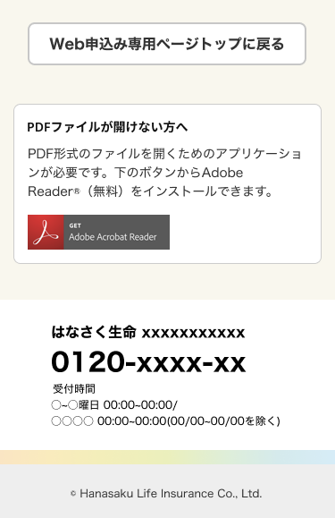
#VALUE! |  |  |  | システム |  | 画面名 | 画面ID
 |  |  |  | Webダイレクト販売 |  | Web申込み専用ページ申込データ確認画面 | G0205

 | 1 | 画面概要

 |  | 申込が行われた申込の商品毎のデータの内容や、ステータスを確認する画面である。
 |  | 申込された商品情報は基幹システムのステータス取得APIより返却された各ステータスから3つのいずれかのステータスに分かれて表示される。
 |  |  | 「ご契約成立済」「お申込み内容確認中」「お申込み取消済」
 |  | 商品情報は申込日の降順で表示される（ステータスは順不同）

 |  | 申込完了時の未完となっている処理やCRMからのメッセージに付随して、申込者にアクションを求める場合に、必要なボタンを表示する。
 |  | 本人確認書類の提出、保険料支払い方法の登録が未完の場合や、特別条件の確認など。

 | 2 | 画面遷移図

 |  | G0202.Web申込み専用ページトップ画面 |  |  | G0205.Web申込データ確認画面
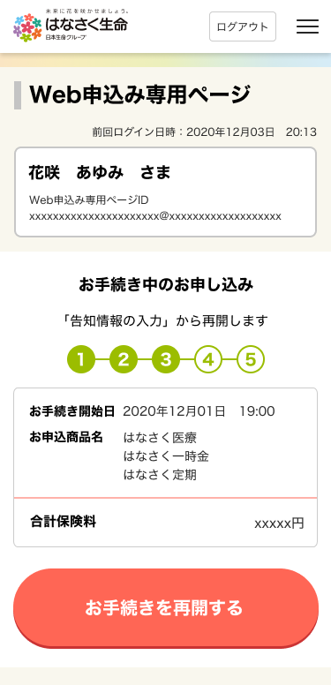
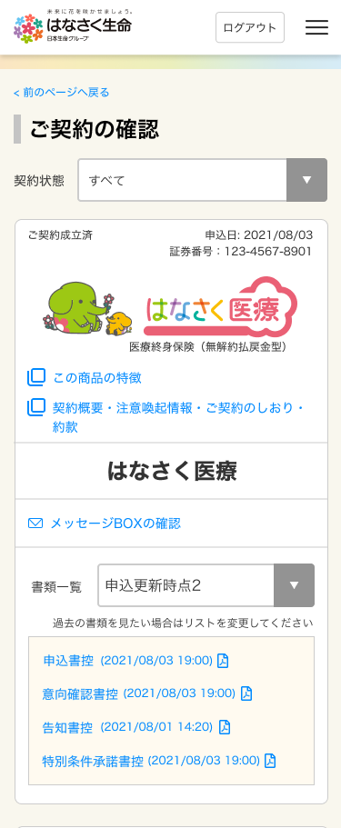

 |  |  |  |  |  |  |  | ボタン・リンクによって遷移
 |  |  |  |  |  |  |  | ※詳細は画面レイアウト参照

画面レイアウト
#VALUE! |  | システム | 画面名 |  |  | 画面ID
 |  | Webダイレクト販売 | Web申込み専用ページ申込データ確認画面 |  |  | G0205

 |  |  |  | ※ご契約成立済

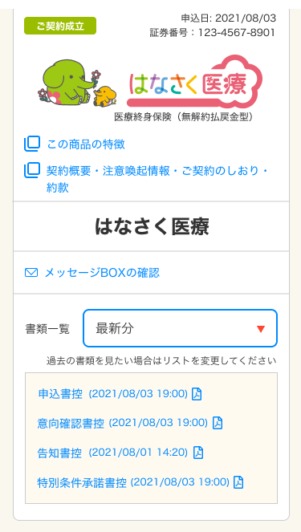

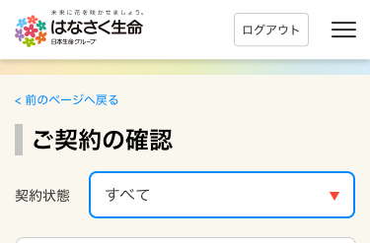

1

A
2

1
3

4
B
5

6
7

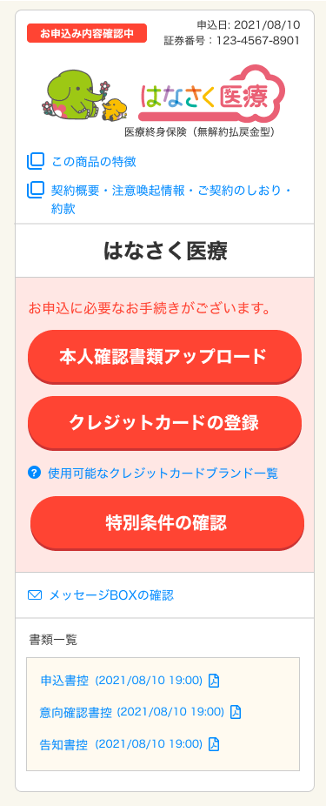
 | ※お申込み内容確認中
 | ※お申込内容確認中のアクションが必要な項目がある場合 |  |  |  | お申込み取消済
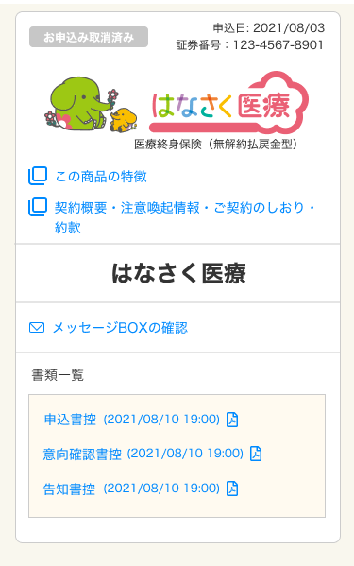

1

2
C

3

4


1
D

書類一覧レイアウト
#VALUE! |  |  |  | システム |  |  |  |  |  | 画面名 |  |  | 画面ID
 |  |  |  | Webダイレクト販売 |  |  |  |  |  | Web申込み専用ページ申込データ確認画面 |  |  | G0205

▼仕様
・商品付加バージョンごとに表示
・初期表示時は常に最新を表示
・古い帳票を確認したい場合はプルダウンでバージョンを選択

帳票一覧が
プルダウンによって切替

 | ※更新された帳票がない場合

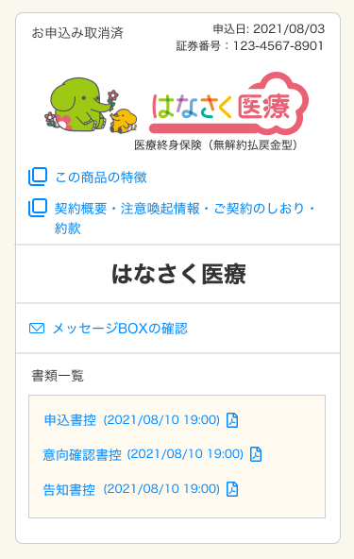

▼仕様
・プルダウン非表示
・過去の書類を見たい場合は〜の文言非表示
・作成日時が表示される

 | 表示制御

 | 商品付加バージョンが3までしか存在しない場合、帳票の更新が行われていないので書類一覧のプルダウンは非表示

 | (セッション値例) |  |  |  |  |  | (表示例)
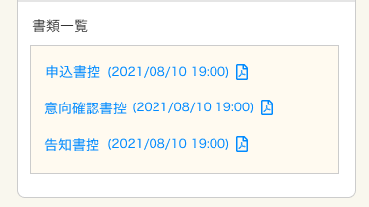
 | 商品付加バージョン |  | 3

 | ドキュメントコード |  | 申込書控
 | 生成日時 |  | 8/10/21

 | ドキュメントコード |  | 意向確認書控
 | 生成日時 |  | 8/10/21

 | ドキュメントコード |  | 告知書控
 | 生成日時 |  | 8/10/21

 | 商品付加バージョンが4以上存在する場合、帳票の過去が見れるようにリストを表示する。バージョンが切り替わった際には申込参照APIからその時点の商品付加バージョンを取得して帳票を表示する
 | リストに表示する際は「商品付加バージョン３」＝「初回申込分」、以降は「申込更新分１」「申込更新分２」…とバージョンが上がるごとに「申込更新分X」と後ろにつく数値を上げ、最新のバージョンは「最新分」とする

 | (セッション値例)

 | 商品付加バージョン |  | 3 |  |  | 商品付加バージョン |  | 4 |  |  | 商品付加バージョン | 5 |  | .........

 | ドキュメントコード |  | 申込書控 |  |  | ドキュメントコード |  | 申込書控 |  |  | ドキュメントコード | 申込書控
 | 生成日時 |  | 8/1/21 |  |  | 生成日時 |  | 8/2/21 |  |  | 生成日時 | 2021/8/319:00

 | ドキュメントコード |  | 意向確認書控 |  |  | ドキュメントコード |  | 意向確認書控 |  |  | ドキュメントコード | 意向確認書控
 | 生成日時 |  | 8/1/21 |  |  | 生成日時 |  | 8/1/21 |  |  | 生成日時 | 2021/8/319:00

 | ドキュメントコード |  | 告知書控 |  |  | ドキュメントコード |  | 告知書控 |  |  | ドキュメントコード | 告知書控
 | 生成日時 |  | 8/1/21 |  |  | 生成日時 |  | 8/1/21 |  |  | 生成日時 | 8/1/21

 |  |  |  |  |  |  |  |  |  |  | ドキュメントコード | 特別条件承諾書控
 |  |  |  |  |  |  |  |  |  |  | 生成日時 | 2021/8/319:00

 |  | (表示例)

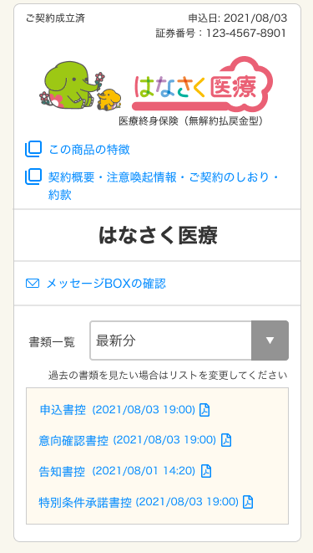

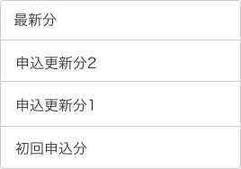
 |  |  |  |  |  |  |  |  | ←商品付加バージョン6
 |  |  |  |  |  |  |  |  | ←商品付加バージョン5
 |  |  |  |  |  |  |  |  | ←商品付加バージョン4
 |  |  |  |  |  |  |  |  | ←商品付加バージョン3

 |  |  |  |  | 商品付加バージョン毎の帳票に切り替え

